Fetch API
 | Fetch API

1. Khái niệm

 | Fetch API là một API được tích hợp sẵn vào Javascript, nó cung cấp cách thức đơn giản nhất để thực hiện các HTTP request
 | Fetch API cho phép tạo một network request tương tự như XMLHttpRequest(XHR), tuy nhiên, với kiến trúc hoạt động theo Promises, cho phép viết một cách gọn
 | gàng và dễ nhớ hơn là XHR

2. Cú pháp

 | Cú pháp sử dụng

 |  | fetch(url, options)
 |  | .then(response => response.json())
 |  | .then(data => console.log(data))
 |  | .catch(error => console.error('Error:', error));

 | Trong đó

 |  | fetch | API function được sử dụng để fetching dữ liệu. Fetch có kiến trúc như là một Promise, do đó có thể xử lý dữ liệu trả về tại then()
 |  |  | fetch nhận các tham số sau:
 |  |  | url | Tham số bắt buộc. Đây là địa chỉ của API mà backend cung cấp để frontend có thể giao tiếp và lấy dữ liệu
 |  |  | options | Tham số tùy chọn. Trong đây cấu hình các thông tin cần thiết cho một API request - như method, headers, body,…
 |  |  |  | Nếu như không bổ sung tham số này, thì options sẽ được thiết lập theo mặc định
 |  | response | Là bản tin được trả về từ phía backend (API response). Bao gồm các thông tin về status, HTTP code, response headers, body,…
 |  |  | Một số nội dung thường được check với response
 |  |  | response.ok | Kiểm tra xem response trả về có thành công hay không
 |  |  | response.error | Kiểm tra xem response trả về có thất bại hay không
 |  |  | response.status | Kiểm tra HTTP status code của response
 |  |  | response.json() | Một response body có thể có nhiều dạng như text, array, blob() (khi download file), json, formData
 |  |  |  | Ở đây chúng ta sử dụng json() - kiểu dữ liệu thông thường được sử dụng cho việc trả dữ liệu
 |  | data | Là kết quả trả về từ hàm then() đầu tiên. Tùy thuộc giá trị return như nào (response.json, response.text, response.blob,..) mà data sẽ nhận
 |  |  | tương ứng, và có thể được sử dụng để xử lý hiển thị lên giao diện người dùng
 |  | cacth | Function này xử lý trong trường hợp có phát sinh error - các exception phát sinh trong quá trình fetch và xử lý data

 | Vì là một Promise do đó tại hàm then() nhận vào một function kiểu arrow hoặc kiểu annonymous đều được
 | Trong đó: response, data tương đương với resolve và error tương đương với reject

3. So sánh với AJAX

 | - Với promise trả về từ fetch(), dù có gặp HTTP error 404 hoặc 500 thì cũng không reject HTTP errors. Lúc này promise vẫn resolve và response.ok trả về false
 | - fetch không gửi cookies thông qua cross-origin request và cũng không set cookies dù có nhận lại tại cross-origin responses. Trừ trường hợp option có thiết lập
 | credentials là include

4. Ví dụ

 | Dưới đây là ví dụ về việc truy vấn dữ liệu với fetch API

 | \Example\11.Fetching API\FetchingAPIExample\FetchAPI\

 | a. Thao tác với method `GET`

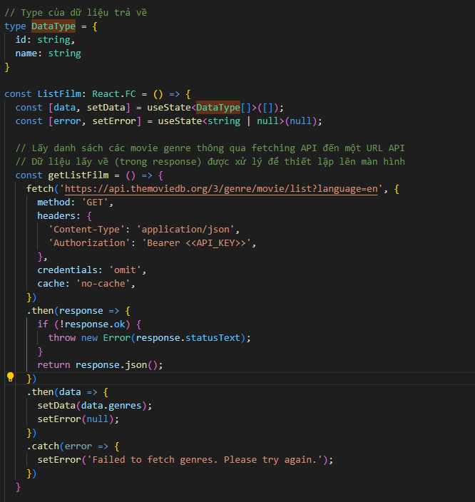

fetch dữ liệu với method GET. API lấy từ TMDB
Vì có yêu cầu authorization nên trong headers của request cấu hình thêm thông tin API key trong Bearer token)

 | b. Thao tác với method `POST`

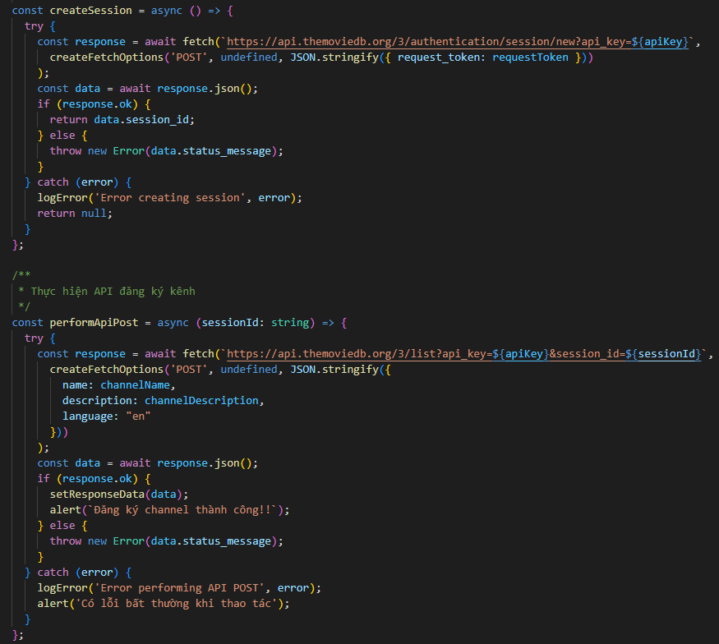

fetch dữ liệu với method POST. API lấy từ TMDB
ở đây cũng cần authorization (phân quyền), tuy nhiên, vì thông tin phân quyền được gắn vào querystring nên không cần cấu hình Bearer token trong headers request

5. Tham khảo

 | https://developer.mozilla.org/en-US/docs/Web/API/Fetch_API

6. Ghi chú bổ sung

 | - Một số trường hợp trong quá trình requesting dữ liệu, vì một lí do nào đó mà cần phải cancel request (VD: user đang searching nhưng cần cancel do đợi lâu, hoặc do
 | cần làm action khác,…). Trong Javascript có hỗ trợ một đối tượng xử lý việc hủy (abort) là AbortController, đóng vai trò hủy các xử lý bất đồng bộ
 | Tham khảo link xử lý chi tiết tại: https://developer.mozilla.org/en-US/docs/Web/API/AbortController/abort

Axios
 | Axios

1. Khái niệm

 | Axios là một HTTP client dựa được phát triển trên đối tượng Javascript Promise, nó không chỉ được sử dụng trong NodeJS mà còn trong nhiều ứng dụng frontend
 | như ReactJS, VueJS,… Sử dụng Axios có thể dễ dàng gửi các request HTTP một cách bất đồng bộ đến REST endpoint để thực hiện các chức năng khác nhau
 | giúp cho việc xây dựng ứng dụng web một cách linh hoạt và mạnh mẽ hơn

2. Cú pháp

 | Vì axios là thư viện hỗ trợ ngoài và không được tích hợp vào Javascript nên để sử dụng thì cần cài đặt trước thông qua npm

 |  | npm install axios

 | a. Cú pháp sử dụng

 |  | axios(config)
 |  | .then(response => { //…. response.data})
 |  | .catch(error => { //… handling error});

 | Trong đó

 |  | config | Thông tin cấu hình dành cho axios request. Bao gồm các thông tin sau đây
 |  |  | method | Cấu hình HTTP method tương ứng dành cho request
 |  |  | url | Cấu hình thông tin API endpoint. Với các HTTP Get, url bao gồm cả thông tin queryString
 |  |  | data | Thông tin request body

 |  |  | Ví dụ:
 |  |  | axios({
 |  |  | method: 'POST',
 |  |  | url: 'localhost/prod/create',
 |  |  | data: {
 |  |  | id: 'P01',
 |  |  | name: 'Ti vi 42 inch',
 |  |  | description: 'Ti vi',
 |  |  | …
 |  |  | }
 |  |  | }
 |  |  | Cấu trúc của config khá tương đồng với config của AJAX

 |  | response | Tương tự như fetch API, response là bản tin mà backend trả về
 |  |  | Cấu trúc của response bao gồm
 |  |  | status | HTTP status code mà phía backend trả về
 |  |  |  | Với bản tin thành công thì status là 200
 |  |  | statusText | HTTP status message mà phía backend trả về
 |  |  |  | (Ghi chú: với HTTP/2 thì status text là blank hoặc là không hỗ trợ)
 |  |  | headers | Lưu thông tin header của bản tin response. Type là một object (mặc định {})
 |  |  |  | headers name có dạng lower-case và có thể truy cập value thông qua notation javascript
 |  |  |  | (VD: response.headers['content-type'])
 |  |  | config | Lưu thông tin config của request
 |  |  | request | Thông tin request mà frontend đã gửi
 |  |  | data | Là dữ liệu được server cung cấp cho response, được lưu tại response body

 |  |  | Do axios trả về một Promise nên có thể sử dụng hàm then() để xử lý dữ liệu trả về
 |  |  | Cũng có thể sử dụng async - await trong trường hợp muốn tạo và xử lý trực tiếp đối tượng response

 |  | cacth | Function này xử lý trong trường hợp có phát sinh error - các exception phát sinh trong quá trình trao đổi dữ liệu với API

 | Tương tự như fetch API: axios cũng trả về một Promise nên tại hàm then() nhận vào một function kiểu arrow hoặc kiểu annonymous đều được
 | response sẽ tương đương với resolve và error tương đương với reject

 | b. Cú pháp rút gọn

 |  | axios(url[, config])

 | Trong đó

 |  | url | Đại diện cho rest API endpoint
 |  | config | Lúc này là thông tin optional. Nếu không truyền vào thì tương đương với HTTP request method GET

 |  | VD: axios('/prod/detail/P01')

 | c. Cú pháp alias

 | Tương tự như AJAX, axios cung cấp các alias API dành cho các dạng request method khác nhau như sau:

 |  | axios.request(config)
 |  | axios.get(url[, config])
 |  | axios.delete(url[, config])
 |  | axios.head(url[, config])
 |  | axios.options(url[, config])
 |  | axios.post(url[, data[, config]])
 |  | axios.put(url[, data[, config]])
 |  | axios.patch(url[, data[, config]])
 |  | axios.postForm(url[, data[, config]])
 |  | axios.putForm(url[, data[, config]])
 |  | axios.patchForm(url[, data[, config]])

 | Các method trên xử lý tất cả các HTTP request method, cũng như với dữ liệu thông thường/ dữ liệu forrm data)

3. So sánh với AJAX

 | - Về mặt cú pháp: Axios gần như tương đồng với AJAX Jquery về mặt cú pháp. Những ai đã có kinh nghiệm với AJAX rồi thì có thể triển khai Axios một cách
 | dễ dàng. Về hoạt động thì tương tự với AJAX: Nếu như response có status code khác với 2xx thì sẽ reject với error mang thông tin lỗi

 | - Về cách thức triển khai: Vì có cấu trúc Promise tương tự với fetch nên đánh giá là axios dễ dàng triển khai hơn

4. Ví dụ

 | Dưới đây là ví dụ về việc truy vấn dữ liệu với fetch API

 | \Example\11.Fetching API\FetchingAPIExample\axios\

 | a. Thao tác với method `GET`

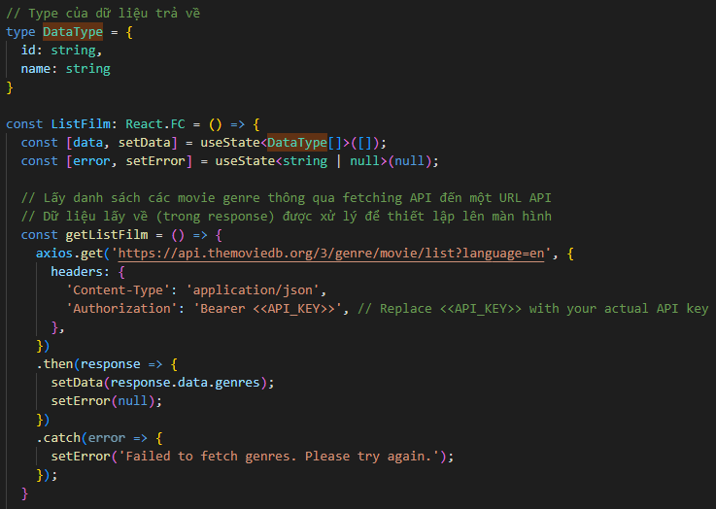

Sử dụng axios để fetch dữ liệu với method GET. API lấy từ TMDB
Vì có yêu cầu authorization nên trong headers của request cấu hình thêm thông tin API key trong Bearer token)

 | b. Thao tác với method `POST`

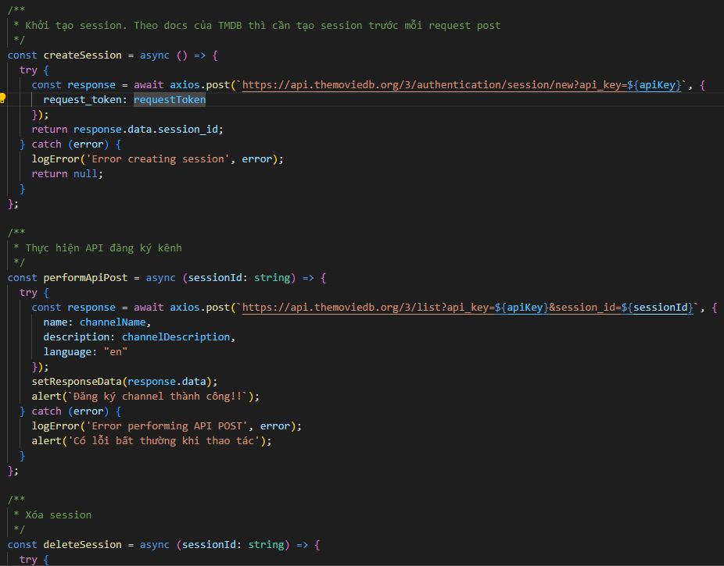

5. Tham khảo

 | https://axios-http.com/

6. Ghi chú bổ sung

 | - Tương tự như Fetch API, Axios request cũng có thể được cancel thông qua đối tượng AbortController
 | Cần cấu hình cho option signal với giá trị là signal của đối tượng AbortController
 | Tham khảo link xử lý chi tiết tại: https://axios-http.com/docs/cancellation

 | - Với một axios request nếu như trả về response là thất bại (như là HTTP status 404, 500,...) trong axios có cung cấp một thư viện dành cho việc auto retry là
 | `axios-retry`. Chi tiết về thư viện có thể xem ở đây: https://www.npmjs.com/package/axios-retry

React Query
 | React Query

1. Khái niệm

 | React query (Tanstack query) là một thư viện được tạo ra dành cho ReactJS, đóng vai trò quản lý và tương tác với các dữ liệu từ API hoặc từ bất cứ nguồn dữ liệu
 | nào. React query cung cấp một hệ thống cho phép tải dữ liệu, lưu trữ cache cũng như thực hiện các thao tác quản lý trạng thái (tạo mới - cập nhật - xóa dữ liệu)
 | một cách dễ dàng

2. Một số đặc điểm

 | - Dễ sử dụng do có cung cấp các API đơn giản và dễ hiểu, giảm thời gian phát triển ứng dụng. Cú pháp triển khai cũng giúp rút ngắn code đi rất nhiều so với việc
 | sử dụng fetch/axios kết hợp với các built-in hook useState, useEffect

 | - Quản lý trạng thái tự động cũng như xử lý cập nhật tự động khi có thay đổi về dữ liệu, giúp giảm bớt việc lặp lại code

 | - Cung cấp cơ chế cache giúp giảm số lượng request và tăng hiệu suất ứng dụng (khi request mà không thay đổi về querystring thì lấy dữ liệu được cache ở response
 | tương ứng). Đây là ưu điểm chính giúp cho react query được recommend sử dụng trong các ứng dụng ReactJS

 | - Hỗ trợ nhiều loại request, đảm bảo cho tất cả các request HTTP cơ bản như GET, POST, PUT, DELETE,… Ngoài ra có hỗ trợ các tính năng như xử lý phiên bản
 | xử lý lỗi, hủy yêu cầu

3. Cú pháp

 | a. Cài đặt

 |  | npm insstall @tanstack/react-query

 | Sau khi cài đặt có thể sử dụng các hook được cung cấp trong react query. Có 2 hook chính thường được sử dụng bao gồm useQuery (đối với việc fetching dữ liệu)
 | và useMutation (đối với việc create/update/delete dữ liệu)

 | b. Wrapping

 | Trước khi sử dụng các hook của react query chúng ta cần wrap các Component trong một QueryClientProvider (một HOCs cung cấp đối tượng QueryClient cho
 | các thành phần con bên trong)

 |  | function App() {
 |  | return (
 |  | <QueryClientProvider client={queryClient}>
 |  | {/* Các thành phần của ứng dụng */}
 |  | </QueryClientProvider>
 |  | );
 |  | }

 | Sau khi wrap Component thì có thể sử dụng được các thành phần của react query

 | c. Sử dụng queryClient

 | Trong các Component đã được wrap bởi QueryClientProvider, có thể lấy queryClient thông qua hook sau đây

 |  | const queryClient = useQueryClient();

 | Trong đó

 |  | queryClient | Đối tượng được react query trả về. queryClient là đối tượng mà chúng ta sẽ sử dụng để thiết lập các tùy chọn liên quan đến caching,
 |  |  | clear cache, thiết lập các trạng thái của fetching, mutation,…
 |  |  | Tham số queryClient là tham số tùy chọn trong useQuery/useMutation. Nếu không thiết lập thì sẽ lấy theo QueryClient mặc định
 |  |  | có thể cấu hình đối tượng queryClient ban đầu, khi đó mọi query/mutation có sử dụng queryClient sẽ được áp dụng các thông tin cấu
 |  |  | hình được mô tả trong đây

 |  |  | Trong queryClient cung cấp sẵn nhiều method để làm việc với cache data cũng như thực hiện các action như clear, get, set, cancel
 |  |  | query,…các query và mutation được khai báo trong react query mà có sử dụng đến queryClient thì cũng có thể thao tác với các
 |  |  | method này

 |  |  | Một số method có thể sử dụng trong việc quản lý cache bao gồm
 |  |  | invalidateQueries | Đánh dấu một query là không hợp lệ để react query tìm và nạp lại dữ liệu tương ứng
 |  |  |  | Thường sẽ sử dụng với mutation với trường hợp success, lúc đó chúng ta có thể cần tìm và nạp lại dữ liệu sau khi đã
 |  |  |  | đăng ký/update data thành công
 |  |  |  | VD: Cập nhật todo vừa đăng ký vào danh sách todos hiện tại trên màn hình. Khi đó dữ liệu mới nhất đồng thời cũng
 |  |  |  | được nạp lại với todo vừa đnăg ký/cập nhật

 |  |  | fetchQuery | Cập nhật và caching dữ liệu một cách bất đồng bộ khi được gọi
 |  |  |  | Khi thực hiện query, nếu như dữ liệu còn hiệu lực hoặc chưa hết thời gian (staleTime - sẽ được đề cập ở dưới), thì query
 |  |  |  | lấy dữ liệu đang được cache để trả về. Nếu không thỏa mãn điều kiện này thì dữ liệu sẽ được fetch lại và cache

 |  |  | prefetchQuery | Được sử dụng để fetch query mà không cần đến kết quả - tức là không cần biết response như nào
 |  |  |  | Nó thường được sử dụng khi cần nạp lại một số dữ liệu trước khi render với useQuery để cải thiện trải nghiệm người
 |  |  |  | dùng. Việc prefetch không trả về dữ liệu hay là lỗi gì, nó là step chuẩn bị query trước mà thôi
 |  |  |  | VD: Khi điều hướng tới một trang có thể thực hiện prefetch các dữ liệu cần thiết trong trang đó trước khi thực hiện
 |  |  |  | điều hướng. Khi sang trang mới có thể sử dụng dữ liệu mà không cần mất thời gian để chờ (vì dữ liệu cần thiết đã được
 |  |  |  | cache rồi). Cũng có thể sử dụng trong trường hợp cập nhật dưới nền (background) với các dữ liệu không quan trong,
 |  |  |  | hoặc khi ứng dụng đang nghỉ (idle)

 |  |  | setQueryData | Cập nhật dữ liệu vào bộ nhớ cache với query tương ứng. Tạo query nếu như chưa có
 |  |  |  | Nếu cần cập nhật nhiều query thì sử dụng setQueriesData
 |  |  |  | Ghi chú: fetchQuery khác với setQueryData ở chỗ setQueryData giả định việc đã có dữ liệu rồi

 |  |  | clear | Thực hiện clear dữ liệu trong cache

 |  | Tham khảo thêm: https://tanstack.com/query/latest/docs/reference/QueryClient#queryclient

 | d. Sử dụng useQuery cho các hoạt động fetching dữ liệu

 | useQuery là một hook mà react query cung cấp để có thể sử dụng các method cũng như các đối tượng dữ liệu mà queryClient đã cung cấp
 | Thường chúng ta sẽ sử dụng useQuery thay vì khai báo đối tượng queryClient để sử dụng do useQuery tích hợp sẵn các tác vụ
 | - tự động caching
 | - tự động đồng bộ data '(đồng bộ data sử dụng giữa các Componnent - Data Synchronization và cập nhật dữ liệu nền - Background Updates giúp đảm bảo dữ liệu luôn mới
 | nhất)
 | - quản lý tự động một số thao tác phức tạp: Query Invalidations (tự động invalidate queries) và Polling dữ liệu định kỳ
 | - tích hợp với React Component

 | Cấu trúc

 | Trong đó (một số tham số và hàm quan trọng):

 |  | options | Tham số đầu tiên của useQuery. Trong đó cấu hình các thông tin options khởi tạo dành cho useQuery
 |  |  | Một số attr quan trọng như sau:
 |  |  | queryKey | Attr này lưu query key hiện tại. React query dựa vào tham số này để đánh cache. Khi gặp một request HTTP có trùng
 |  |  |  | queryKey với lần request trước đó thì lấy data đã được cache ra để xử lý
 |  |  |  | Type là QueryKey, giá trị nhận vào là một mảng các queryKey được thiết lập cho đối tượng query này
 |  |  |  | Giá trị sau đó sẽ được hash thành key, react query check key để xem có cần update tự động dữ liệu không
 |  |  | queryFn | Attr này nhận đối tượng HTTP request hiện tại. Thông thường truyền vào chính là đối tượng fetch API hoặc axios
 |  |  |  | Nó là bắt buộc nếu như chưa có thiết lập default query
 |  |  | enabled | Attr này thiết lập để query có được chạy tự động hay không. Nếu là true, khi binding Component xong query sẽ được
 |  |  |  | tự động thực hiện và request tới server
 |  |  | retry | Thiết lập số lần retry khi request trả về lỗi. Type là number
 |  |  |  | Nếu không thiết lập thì không retry khi gặp lỗi
 |  |  |  | Nếu có thiết lập, thì có thể sử dụng retryDelay (cấu hình thời gian delay giữa mỗi lần retry)
 |  |  | gcTime | Cấu hình thời gian lưu caching dữ liệu của request. Sau khi kết thúc thời gian này dữ liệu sẽ được dọn dẹp
 |  |  | initialData | Attr này thiết lập dữ liệu khởi tạo dành cho query cache (trong khi query chưa được khởi tạo hoặc cache)
 |  |  | cacheTime | Thiết lập thời gian lưu trữ dữ liệu ở trong cache (tính bằng milisecond), sau dó dữ liệu trong cache sẽ được coi là cũ và
 |  |  |  | sẽ được cập nhật lại ở lần request tiếp theo
 |  |  | staleTime | Thiết lập thời gian để một dữ liệu trong cache được coi là dữ liệu cũ (tính bằng milisecond). Khi một request được thực
 |  |  |  | thi sau khoảng thời gian này, react query sẽ thực hiện refetch dữ liệu trong nền để cập nhật cache
 |  |  |  | Lưu ý là dữ liệu lúc này được cập nhật tự động vào cache mà không cần phải chờ tới request kế tiếp
 |  |  | …
 |  | queryClient | Tham số thứ 2 của useQuery, có đối số nhận vào là queryClient mà đã được truyền từ QueryClientProvider vào

 |  | Các giá trị trả về sẽ đề cập một số thành phần quan trọng như sau:

 |  | data | Giá trị mà useQuery trả về (object type), lưu data mà server trả về (tại response body)
 |  | error | Giá trị mà useQuery trả về (object type), lưu thông tin error của response hoặc error đã được cache từ request
 |  | isSuccess | Giá trị mà useQuery trả về (boolean type), dùng để kiểm tra trạng thái response có thành công hay không
 |  | isError | Giá trị mà useQuery trả về (boolean type), dùng để kiểm tra trạng thái response có thất bại hay không
 |  | isLoading | Giá trị mà useQuery trả về (boolean type), dùng để kiểm tra trạng thái có đang là loading (chờ phản hồi) hay không
 |  | isPending | Giá trị mà useQuery trả về (boolean type), dùng để kiểm tra trạng thái có đang là pending (chờ xử lý) hay không
 |  |  | Nó khác với loading ở chỗ: loading là trạng thái chờ xử lý request và trả về response tuong ứng. Pending là chờ request đó đến lượt xử lý
 |  | refetch | là một function, được cung cấp trong trường hợp muốn react query fetch lại dữ liệu
 |  |  | (một số trường hợp chúng ta cần react query fetch lại dữ liệu mới ngay thay vì sử dụng cơ chế tự động fetch và cache dữ liệu có sẵn của nó
 |  | …

 |  | Lưu ý:
 |  | - Tương tự như fetch, useQuery không reject error nếu như response trả về có HTTP status code là khác 2xx
 |  | Do đó, thay vì sử dụng try catch cho việc lấy dữ liệu chúng ta sử dụng isError làm tham số đối tượng check lỗi HTTP status code

 |  | - Có thể sử dụng isLoading, isPending làm attr để check và ignore double click. Cụ thể: các query có trạng thái isLoading, isPending là true tức là đang
 |  | được xử lý và chờ phản hồi => dựa vào đây để disable các button hoặc các đối tượng gây refetch, tránh phát sinh nhiều request thừa

 |  | - useQuery có thể được sử dụng tối ưu trong một số case như:
 |  | + Refetch dữ liệu với các tham số input không đổi
 |  | + Fetchmore dữ liệu dành cho pagination hoặc infinite scroll

 | d. Sử dụng useMutation cho các hoạt động thay đổi và tương tác dữ liệu

 | useMutation là một hook mà react query cung cấp dành cho việc tương tác và thay đổi các dữ liệu, gửi request có tác động đến dữ liệu

 | Cấu trúc

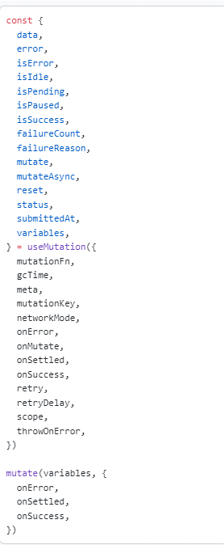

 | Trong đó (một số tham số và hàm quan trọng):

 |  | options | Tham số của useMutation. Trong đó cấu hình các thông tin options khởi tạo dành cho useMutation
 |  |  | Một số attr quan trọng như sau:

 |  |  | mutationFn | Attr này nhận đối tượng là một function callback thực hiện các công việc bất đồng bộ liên quan đến thao tác HTTP
 |  |  |  | và trả về một Promise
 |  |  |  | mutationFn nhận vào một tham số là variables - trong đây định nghĩa object lưu các tham số mà cần để thao tác với dữ
 |  |  |  | liệu ở phía backend (VD: Khi đăng ký một todo task mới thì variables định nghĩa các giá trị cần đăng ký của todo
 |  |  |  | task đó)
 |  |  | retry | Thiết lập số lần retry khi request trả về lỗi. Type là number
 |  |  |  | Nếu không thiết lập thì không retry khi gặp lỗi
 |  |  |  | Nếu có thiết lập, thì có thể sử dụng retryDelay (cấu hình thời gian delay giữa mỗi lần retry)
 |  |  | gcTime | Cấu hình thời gian lưu caching dữ liệu của request. Sau khi kết thúc thời gian này dữ liệu sẽ được dọn dẹp
 |  |  | onSuccess | Function callback được thiết lập đê xử lý cho trường hợp thành công. Có thể truy vấn với key đã định trước và sẽ được
 |  |  |  | tìm và nạp lại dưới nền ứng dụng
 |  |  |  | Attr này là optional
 |  |  | onError | Function callback được thiết lập đê xử lý cho trường hợp gọi mutation có lỗi
 |  |  |  | Attr này là optional
 |  |  | onSettled | Function callback được thiết lập đê xử lý cho trường hợp gọi mutation đã hoàn thành (không cần quan tâm đến thành
 |  |  |  | công hay thất bại)
 |  |  |  | Attr này là optional

 |  | mutate | Đây là đối tượng mà react query trả về. Nó có thể được sử dụng trong việc control các tham số body request của mutation cũng như thực
 |  |  | hiện các action tương ứng với các trường hợp (onSuccess, onError, onSettled,…)
 |  |  | Giúp cho việc khai báo được gọn gàng hơn, tận dụng được code tốt hơn (chỉ cần thay đổi variables, thiết lập các function callback tương ứng
 |  |  | với thời điểm hoặc nghiệp vụ)
 |  | data | Giá trị mà useMutation trả về (object type), lưu data mà server trả về (tại response body)
 |  | isSuccess | Giá trị mà useMutation trả về (boolean type), dùng để kiểm tra trạng thái response có thành công hay không
 |  | isError | Giá trị mà useMutation trả về (boolean type), dùng để kiểm tra trạng thái response có thất bại hay không
 |  | isLoading | Giá trị mà useMutation trả về (boolean type), dùng để kiểm tra trạng thái có đang là loading (chờ phản hồi) hay không
 |  | isPending | Giá trị mà useMutation trả về (boolean type), dùng để kiểm tra trạng thái có đang là pending (chờ xử lý) hay không
 |  | …

 | Sau khi tạo, mutate có cung cấp function sau

 |  | mutateAsync | Function bất đồng bộ thực hiện việc gọi và thực hiện cập nhật dữ liệu tương ứng. Sử dụng với async/await
 |  |  | Function này nhận tham số với type là type của variables (định nghĩa trong useMutation)

 | e. Tip đánh giá

 |  | useQuery | Sử dụng cho các hoạt động query, filter dữ liệu (R trong CRUD)
 |  | useMutation | Sử dụng cho các hoạt động tương tác và thay đổi dữ liệu (C, U, D trong CRUD)

 | react query cung cấp nhiều hook cho các trường hợp khác nữa. Chi tiết có thể tham khảo tại mô tả trên trang chủ

4. Ví dụ

 | Dưới đây là ví dụ về việc truy vấn dữ liệu với react query
 | Chi tiết ví dụ thì xem tại
 | \Example\11.Fetching API\FetchingAPIExample\ReactQuery\

 | a. Wrap trong một đối tượng QueryClientProvider
 | Các đối tượng Component được wrap có thể sử dụng QueryClient mà QueryClientProvider cung cấp

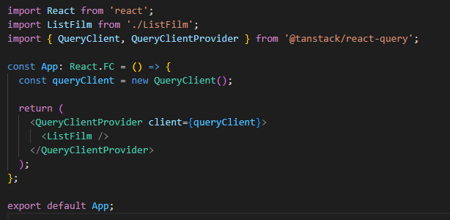

 | b. Khai báo các đối tượng hook dành cho query - mutation
 | Ở đây thực hiện các xử lý sau:
 | Quản lý các đối tượng sau tại một đối tượng source chung:
 | - các function liên quan đến khởi tạo request và giao tiếp với backend
 | - Các custom hook: mỗi một custom hook thực hiện việc quản lý giao tiếp với các function khởi tạo ở trên

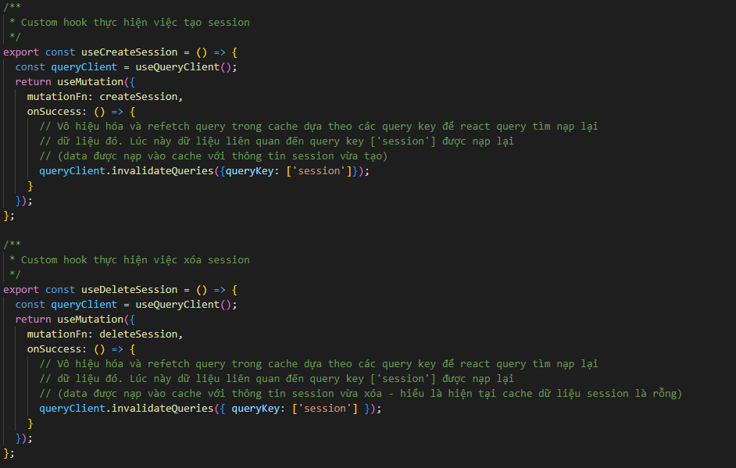

có thể sử dụng các custom hook với useMutation/ useQuery để khiến cho code trở nên dễ đọc hơn và tập trung các mutation để quản lý trong 1 đối tượng source

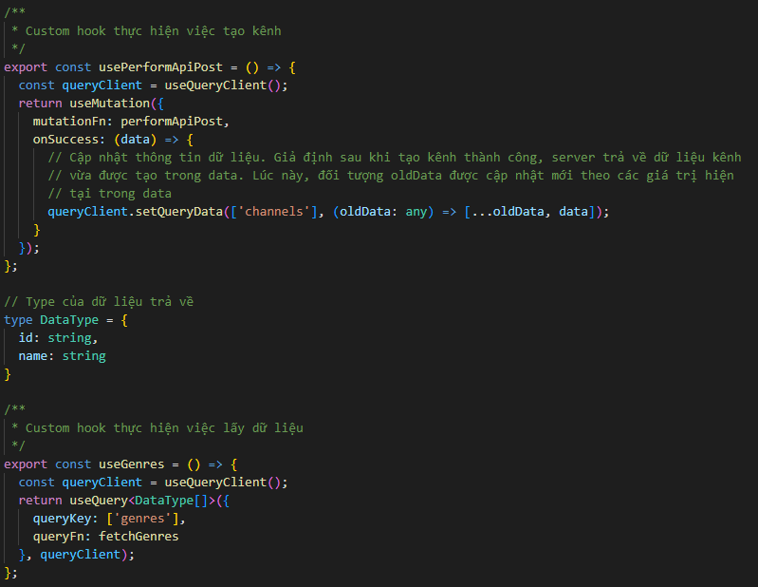

 | c. Sử dụng custom query của useQuery

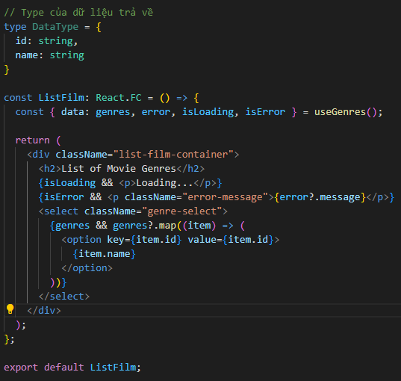

Gọi đến custom query useGenres()
Sử dụng các đối tượng trả về sau đây của useGenres():
- data: Lấy dữ liệu để render component tương ứng
- error: thiết lập hiển thị thông tin lỗi (nếu có)
- isLoading: Check điều kiện để thiết lập hiển thị trạng thái khi đang loading
- isError: Check điều kiện để thiết lập hiển thị trạng thái khi có lỗi
Khi có thay đổi về các trạng thái (isLoading, isError), component được gắn vào các trạng thái này sẽ tự động re-render

 | d. Sử dụng custom query của useMutation

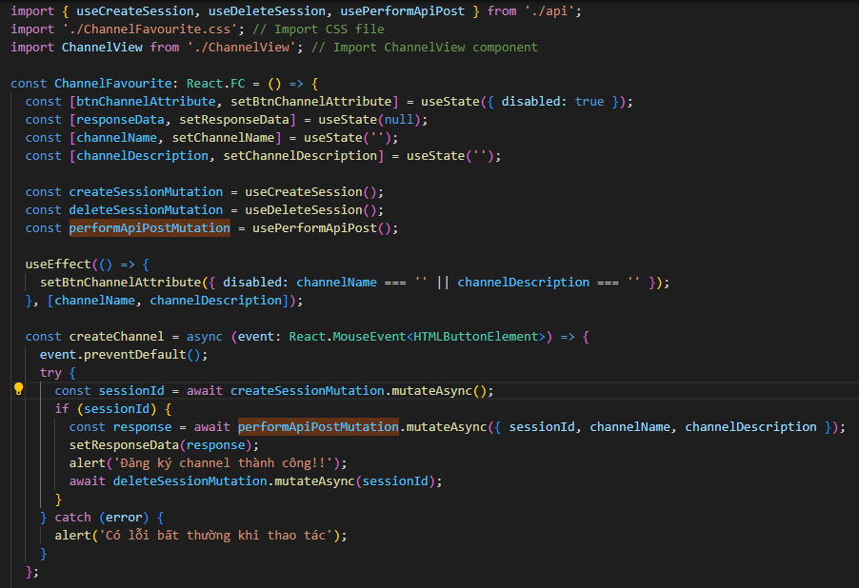

Sử dụng custom hook của useMutation

Xử lý bất đồng bộ với mutateAsync. Khi được gọi, nó thực thi function mà đã thiết lập trong mutateFn. Nếu function yêu cầu tham số (variables) thì cần truyền đối số tương ứng vào
Giá trị trả về chính là một response lấy từ thực thi mutateFn

5. Tham khảo

 | Tham khảo thêm chi tiết các tính năng được cung cấp của react query tại link sau

 | https://tanstack.com/

So sánh
 | So sánh

1. Về mặt hoạt động

 | a. Cấu trúc của một HTTP request - response có sự khác nhau giữa Fetch và axios

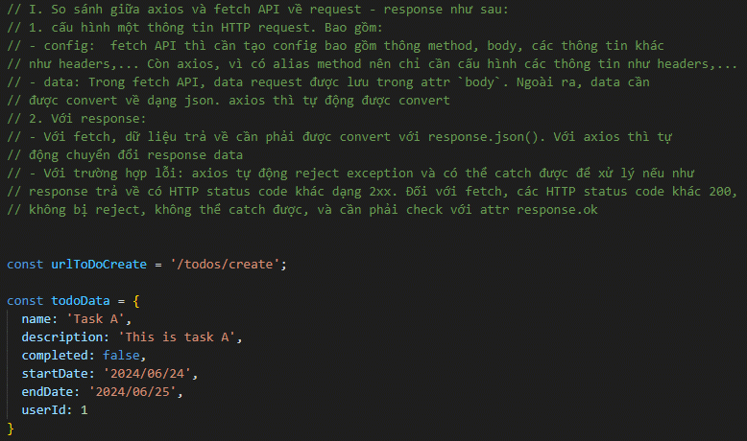

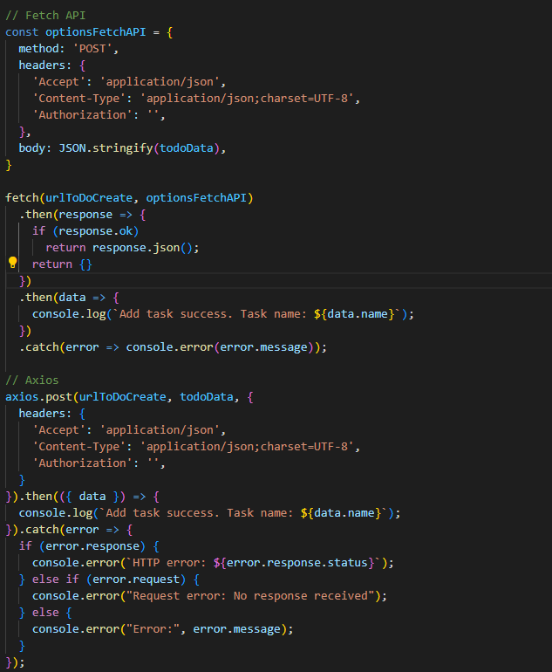

Fetch config option

Axios Config option
Để tự động chuyển đổi json ở response data: thiết lập Content-Type là application/json

 | b. Axios có hỗ trợ intercepting HTTP request - response còn fetch thì không

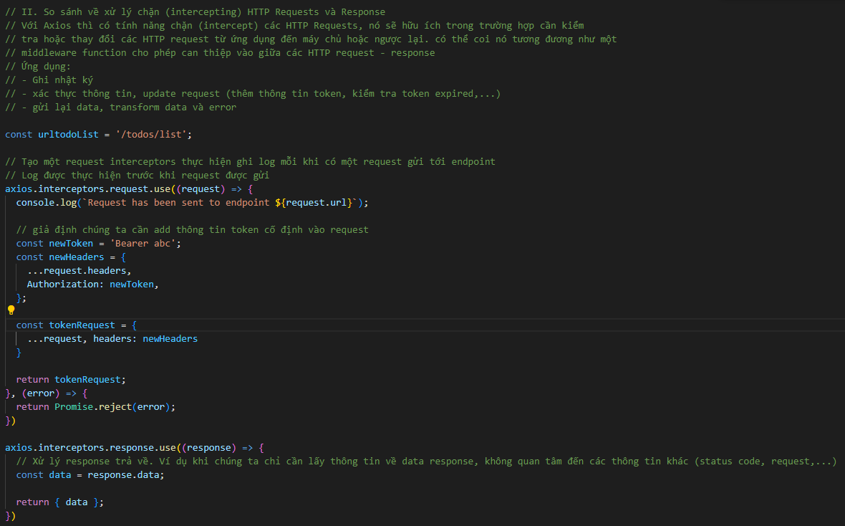

 | c. Xử lý khi có timeout

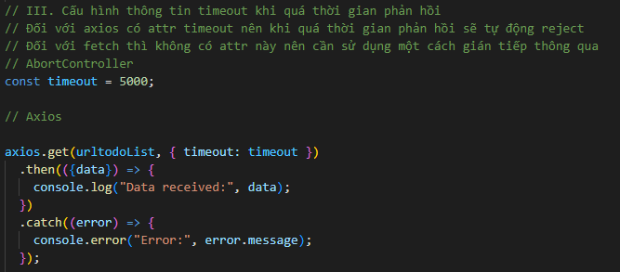

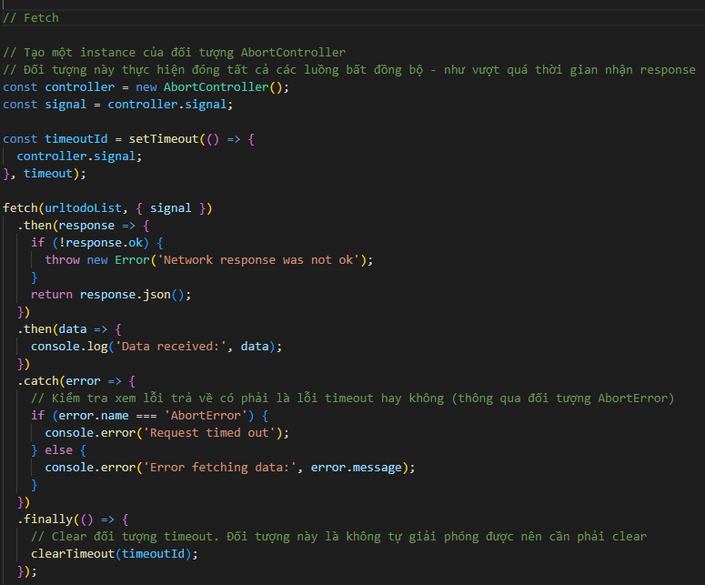

 | d. Xử lý các parallel request

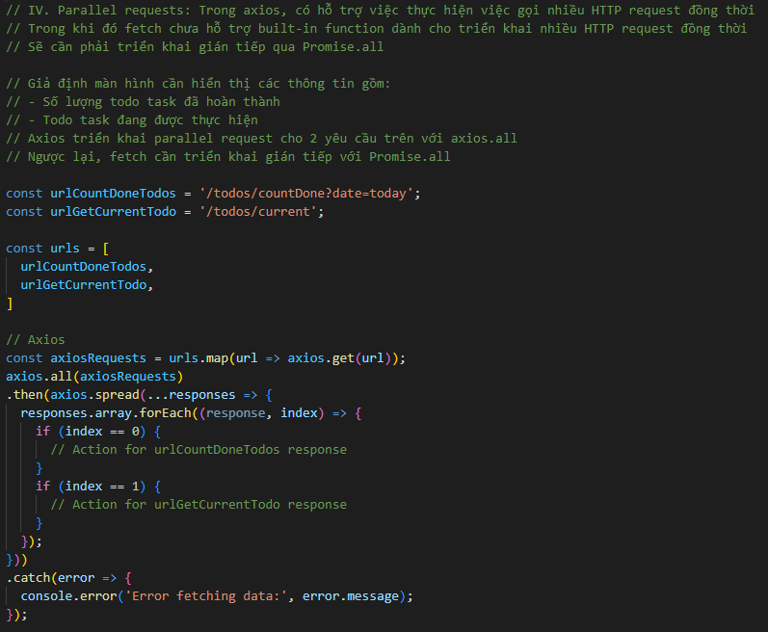

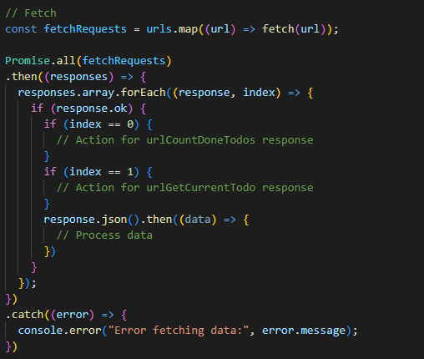

2. Về ưu - nhược điểm

 | Sau đây là bảng so sánh về các ưu - nhược điểm của từng cách thức fetching dữ liệu

 |  | Fetch API | Axios | React query
 | Ưu điểm | 1. Không cần cài đặt thư viện ngoài do là một thành phần của Javascript | 1. Có nhiều tính năng phức tạp hơn như xử lý JSON tự động, tự động retry | 1. Quản lý được các trạng thái fetch dữ liệu tự động và tối ưu hóa giúp cho việc cải thiện hiệu suất của ứng dụng
 |  | 2. Sử dụng đơn giản và dễ áp dụng cho các HTTP request cơ bản | 2. Cung cấp các tính năng liên quan đến interceptors (trình chặn yêu cầu) đối với từng HTTP request để xử lý request, response trước khi được gửi/nhận | 2. Cung cấp caching giúp cho giảm thiểu số lần yêu cầu HTTP nếu như không cần thiết
 |  | 3. Dựa trên cấu trúc Promise nên giúp cho việc xử lý theo tác bất đồng bộ trở nên đơn giản hơn | 3. Chạy được trên cả trình duyệt và NodeJS nên hỗ trợ việc sử dụng chung mà nguồn giữa frontend và backend (với backend dùng Javascript) | 3. Tự động đồng bộ hóa dữ liệu giữa nhiều Component sử dụng chung 1 nguồn dữ liệu
 |  |  | 4. có thiết lập default timeout cho các request, các request sẽ tự động timeout nếu đã vượt quá thời gian thiết lập | 4. Hỗ trợ tự động refetch dữ liệu khi cần thiết (VD: Khi có sự thay đổi của key)
 |  |  |  | 5. Có thể cập nhật dữ liệu mà không gây ảnh hưởng đến hiệu suất của ứng dụng
 |  |  |  | 6. hỗ trợ việc optimistics updates trong việc trải nghiệm người dùng. VD: Khi cần cập nhật lại danh sách mà có phát sinh lỗi, có thể cấu hình để rollback lại trạng thái dữ liệu trước khi lỗi, tránh gây sai sót ảnh hưởng đén dữ liệu
 | Nhược điểm | 1. Thiếu một số tính năng tiên tiên như tự động xử lý và convert JSON (JSON to object), tự động retry, thiếu hỗ trợ timeout request,… | 1. Phải cài đặt thư viện ngoài (axios), có thể bao gồm một số thư viện hỗ trợ liên quan (như axios-retry) | 1. Phải cài đặt thư viện ngoài (react-query hoặc @tanstack/react-query)
 |  | 2. Xử lý lỗi và dữ liệu phức tạp hơn | 2. Sizre lớn hơn FetchAPI, cần quản lý cần thận nếu không sẽ gây ảnh hưởng đến hiệu suất | 2. Cách sử dụng và triển khai khó hơn so với fetch và axios
 |  | 3. Không có hỗ trợ built-in interceptors. Chúng ta phải tự định nghĩa interceptors để sử dụng

 | So sánh tổng quan thì
 | - Fetch API: Phù hợp đối với các HTTP request đơn giản, thuần Javascript (như select dữ liệu). Nó thiếu tính năng và trở nên phức tạp hơn nếu sử dụng để triển khai các request phức tạp
 | Nó cũng thiếu một số xử lý handling cũng như thiết lập timeout
 | - Axios: Phù hợp với các HTTP request phức tạp hơn, hỗ trợ thêm các tính năng cần thiết như xử lý lỗi, timeout, retry,… Nó thích hợp để sử dụng cho cả frontend và backend nếu như cả 2 đều sử
 | dụng Javascript, giúp cho việc tái sử dụng code một cách hiệu quả
 | - React Query: dành riêng cho React, quản lý trạng thái fetch dữ liệu tối ưu, hỗ trợ caching, đồng bộ hóa,… Tuy nhiên về mặt triển khai thì React Query cũng phức tạp hơn

3. Recommend

 | - Fetch API: Sử dụng dành cho các yêu cầu hoặc trao đổi dữ liệu đơn giản, ít cần xử lý dữ liệu, hoặc ít được gọi (load dữ liệu vào dropdown, radio,… chẳng hạn)
 | Phù hợp nhất với Native Javascript
 | - Axios: Phù hợp với các HTTP request có tính phức tạp hơn, cần cấu hình nhiều hơn hoặc sử dụng một số tính năng nâng cao (tự động retry, timeout,…)
 | - React Query: Phù hợp với các ứng dụng của React, cần quản lý các HTTP request - response một cách tối ưu

Phụ lục - generate with orval
 | Phụ lục - generate with orval

1. Khái niệm

 | orval là một thư viện hỗ trợ việc generate một cách nhanh chóng các react query hook, các type request - response từ bản tin openAPI
 | Sử dụng orval để generate giúp chúng ta dễ dàng hơn trong việc tạo và sử dụng các đối tượng custom query được sinh từ cấu trúc bản tin open API có sẵn

2. Sử dụng

 | a. Cài đặt

 |  | npm i orval -D

 | b. Thiết lập bản tin openAPI swagger

 | Để có thể tạo các đối tượng react query tương ứng, trước hết chúng ta cần thiết lập bản tin openAPI theo chuẩn swagger
 | Trong bản tin định nghĩa toàn bộ các HTTP request - response, các API endpoint, các địa chỉ server đích,…

 | Một số đặc điểm như sau
 | - Bản tin có thể tạo với cấu trúc json hoặc yaml file
 | - Cần tạo theo chuẩn mới nhất (hiện tại là 3.0.0)
 | - cấu trúc của một bản tin: Ví dụ như sau

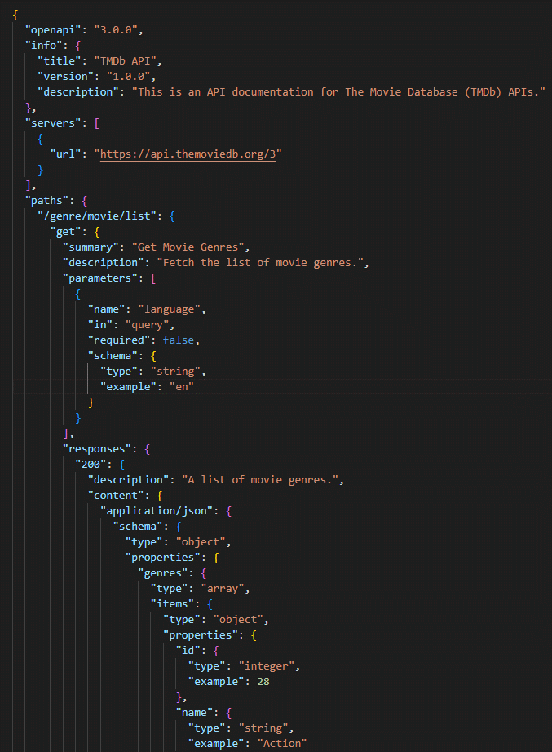

 | Một bản tin json hoặc yaml tuân theo cấu trúc cha con với value của con được indent 1 cấp so với cha. Nên chú ý với yaml cần phải tuân đúng chuẩn này
 | do file yaml không có ký tự wrapping như {} của json, nó thiết lập theo line và indent

 | Một số Nội dung theo cấp như sau:

 | openapi |  | // Cấu hình phiên bản openAPI
 | info |  | // Mô tả info của bản tin
 | title
 | version
 | description
 | servers |  | // Cấu hình server (có thể một hoặc nhiều server) - được định nghĩa như một array các đối tượng server
 | url |  | // Cấu hình url (thuộc tính của đối tượng server)
 | paths |  | // Danh sách paths hay các url endpoint. Lưu ý là một đối tượng, không phải mảng
 | @urlPath |  | // Đối tượng path theo định nghĩa của người dùng
 | @method |  | // Định nghĩa method
 | summary |  | // Tổng quan về request API endpoint này (thông tin phụ)
 | description |  | // Mô tả chi tiết về request API endpoint này (thông tin phụ)
 | parameters |  | // Đối tượng tương đương với param của bản tin. Nằm trong queryString hoặc request body
 | responses |  | // Đối tượng cấu hình response trả về
 | @HTTPStatusCode |  | // Cấu hình cho từng HTTP status code
 | description |  | // Mô tả chi tiết về response API endpoint này (thông tin phụ)
 | content |  | // Nội dung response body
 | @contentType |  | // Định nghĩa content-type của dữ liệu trả về trong response body
 | schema |  | // Cấu trúc schema bản tin trả về
 | type |  | // Phân loại type trả về
 | properties |  | // Cấu hình các thuộc tính của schema

 | …
 | Tham khảo thêm tại:
 | https://swagger.io/specification/

 | c. Thiết lập cấu hình orval

 | Tạo một file đối tượng orval.config.js
 | Trong đây, chúng ta thiết lập các cấu hình mà orval sẽ sử dụng trong quá trình generate
 | Ví dụ:

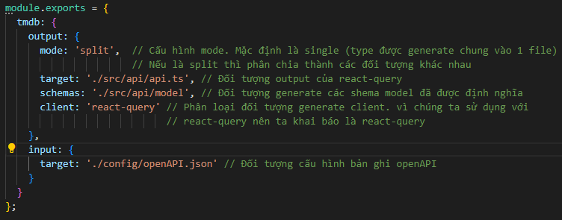

 | d. Generate with orval

 | Chúng ta cần cấu hình lệnh sử dụng để generate các đối tượng query, schema,… cần thiết. Sử dụng lệnh sau đây:

 |  | npx orval --config orval.config.js

 | Có thể cấu hình lệnh này trong script của package.json đê gọi cho nhanh

 | e. Output

 | Sau khi generate chúng ta sẽ thu được các đối tượng gồm query, mutation hook và model như sau:

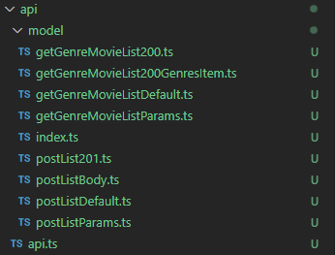

3. Tham khảo

 | https://orval.dev/

